HomePage.VUE
HomePage.vue

一、レシピ部分画面遷移図

①商品タブをクリックして、レシピが画面最右端に表示している。

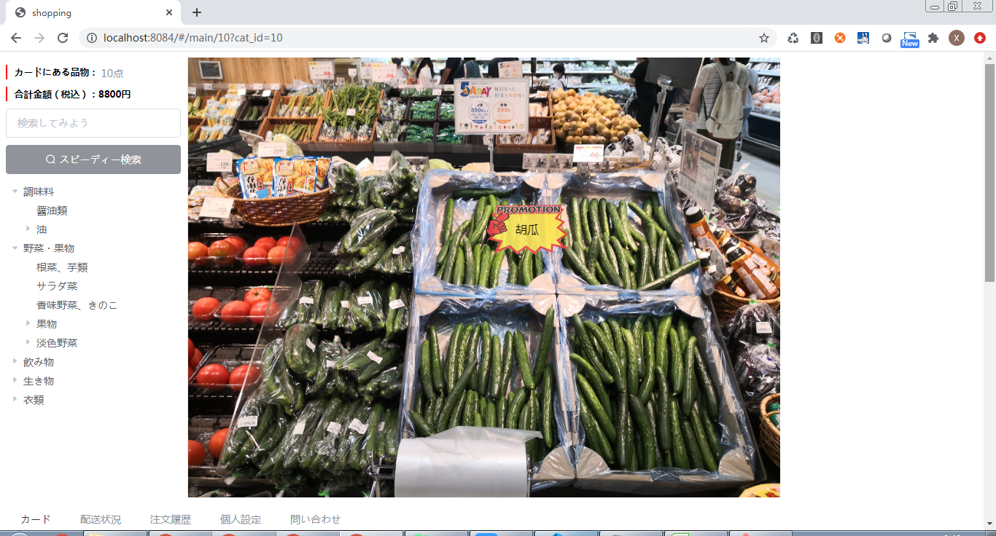
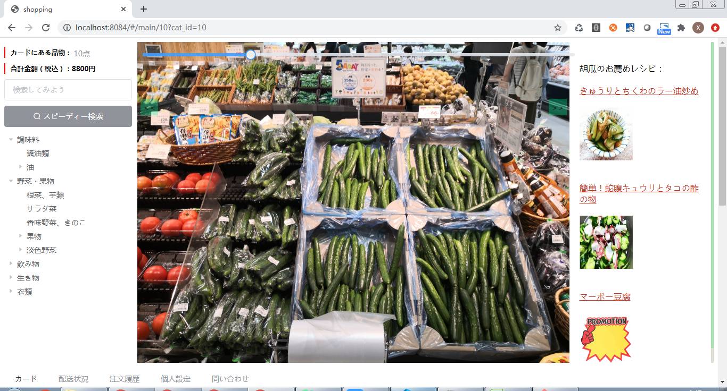

タブをクリックして、レシピが画面最右端に表示する。

商品画像上でタグを表示する。

②レシピのハイパーリンクをクリックして、レシピ詳細画面がポープで表示する。

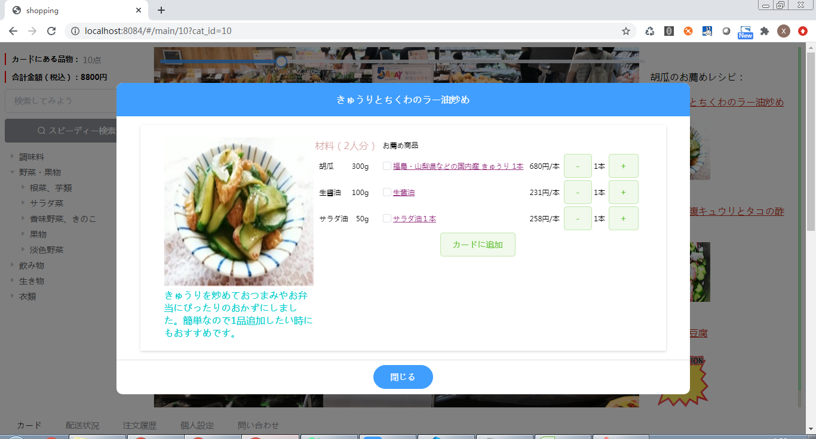
レシピ詳細画面が表示する。

ハイパーリンクをクリックする。

③品目名をクリックして、品目入替画面がポープで表示する。

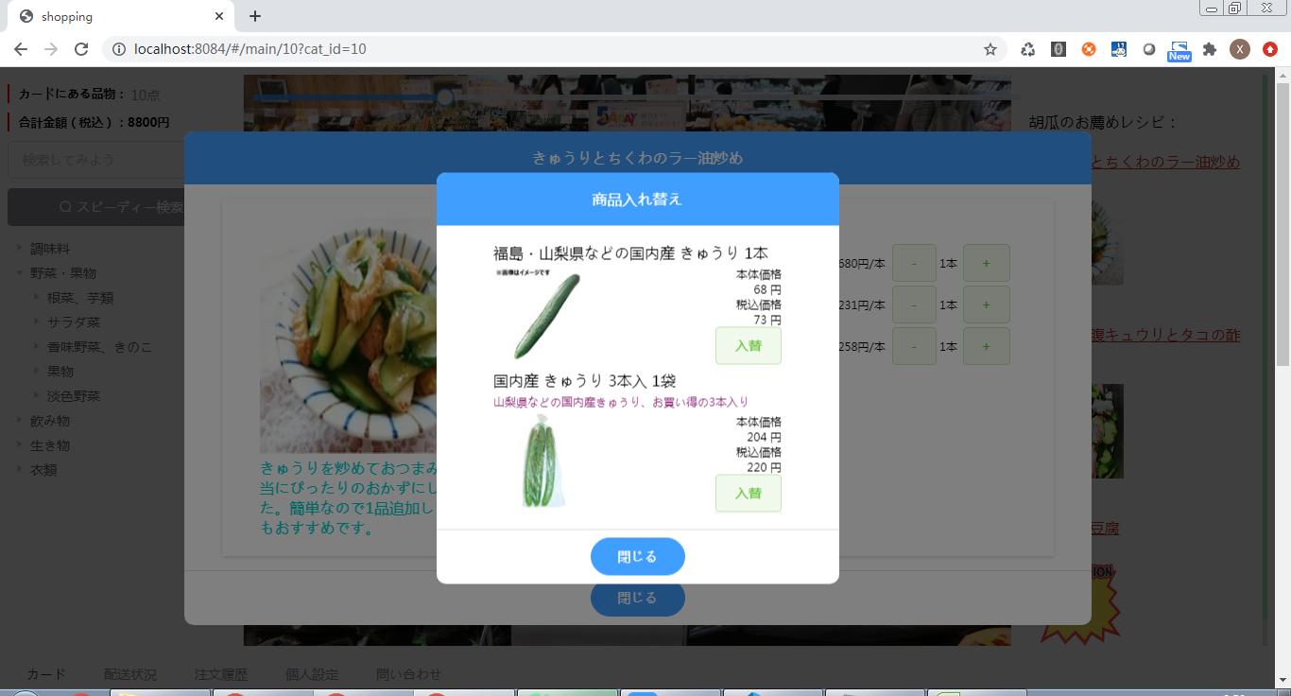

品目名をクリックする。

「入替」ボタンを押下して、品目切り替えして前画面へ戻る

④品目をチェックして、「カードに追加」ボタン押下すると商品がカードに追加される（まだ実装しません）。

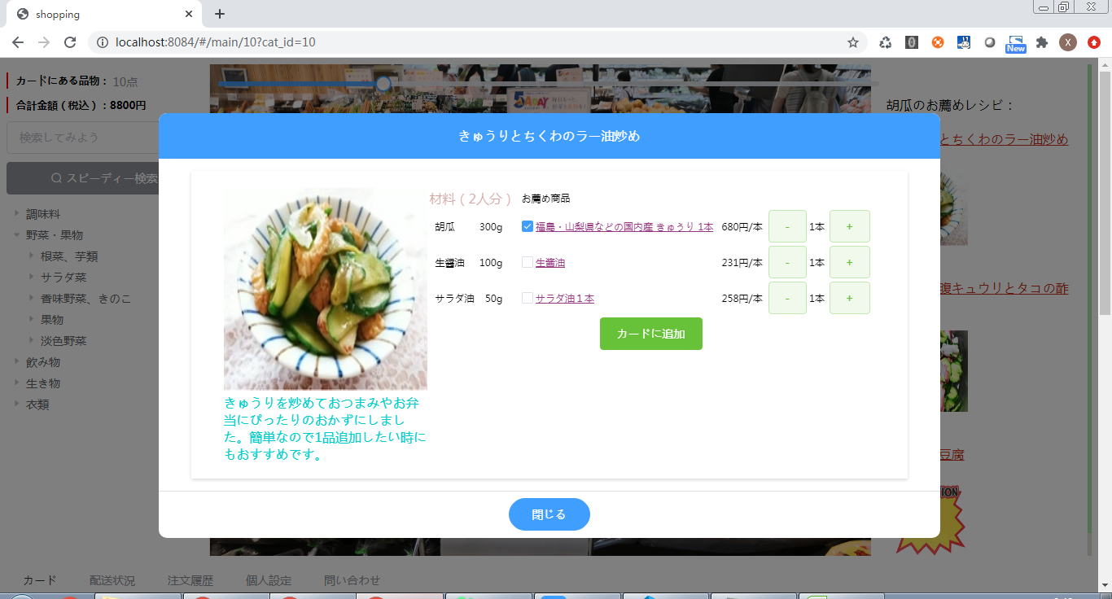
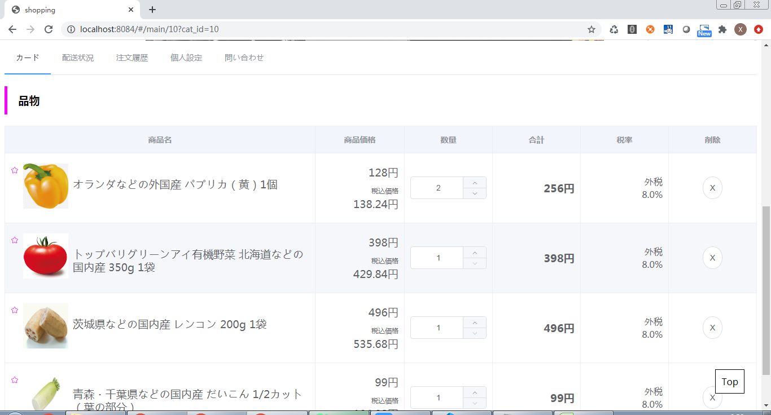

品目をチェックする

ボタン押下するとカード画面へ遷移する

二、ソース

①レシピリスト表示
レシピリスト取得
 | イベント： | レシピリスト表示

 | メソッド： | openLbl(lbl)

 | SQL: | sql = "select distinct a.rsp_id, a.rsp_name, a.rep_desp ,a.rsp_img, a.rsp_metial"
 |  | +" from ns_rsp a"
 |  | + " left join ns_rspgoods g on g.rsp_id = a.rsp_id and g.goods_id = " + gid
 |  | + " where (a.delflg is null or a.delflg <> '1') and g.goods_id = " + gid
レシピリスト表示：true

全画面パラメータ取得

②レシピ詳細画面表示
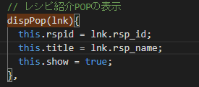
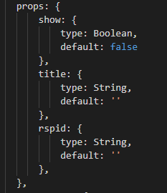
 | イベント： | レシピ詳細画面へ遷移
レシピ詳細ポープ画面 表示：true
 | メソッド： | HomePage.vue: dispPop(lnk)
 |  | InfoPop.vue: init()

 | SQL:
 |  | レシピ属性：
 |  |  | sql = "select rsp_id, rsp_name, rep_desp, rsp_img, rsp_metial from ns_rsp where (delflg is null or delflg <> '1') and rsp_id="
 |  |  | + this.rspid

 |  | 材料明細：
 |  |  | sql = "select a.rgds_id, a.goods_id, a.rsp_id, a.rgds_amount, g.goods_name from ns_rspgoods a "
 |  |  | +"left join ns_goods g on g.goods_id = a.goods_id where (a.delflg is null or a.delflg <> '1') and a.rsp_id="
 |  |  | + this.rspid

循環で品目属性取得して、ｉｔｅｍＬｉｓｔにｉｎｓｅｒｔする
 |  | 品目属性：
 |  |  | sql = "select item_name,price,unit from ns_item where goods_id = " +goods_id

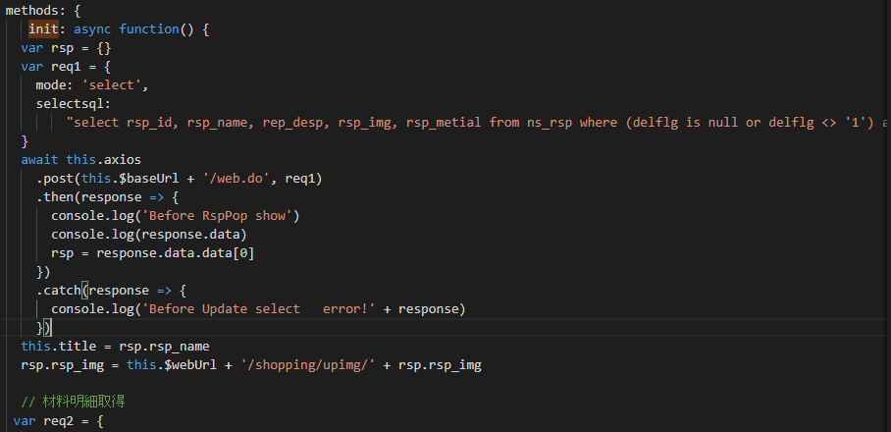
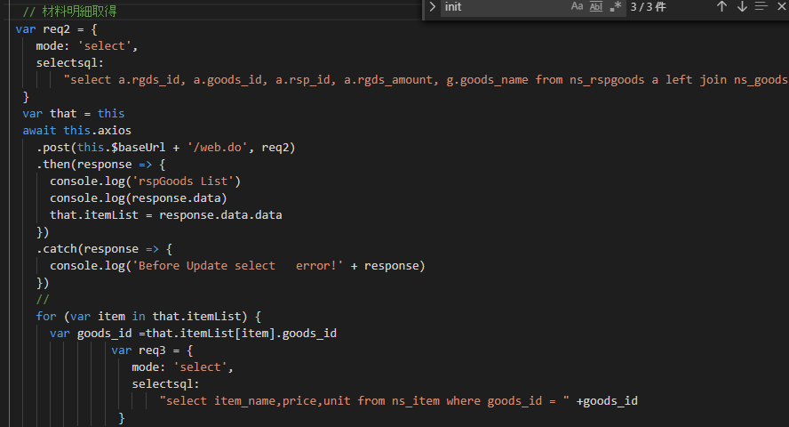
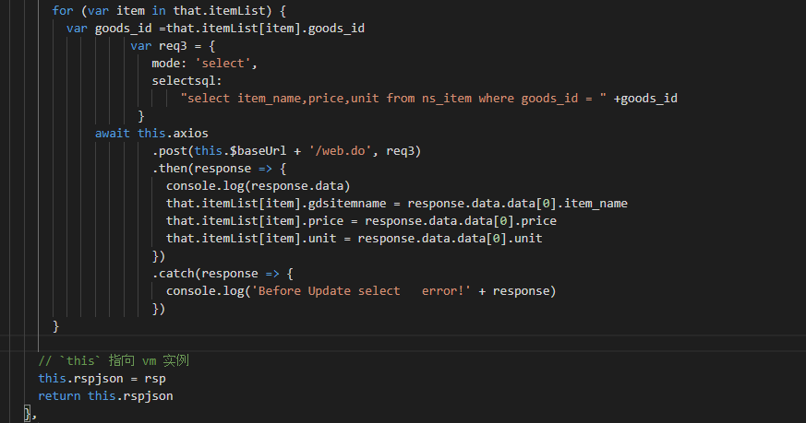

③品目入替

 | イベント： | 品目入替ポープ画面へ遷移

 | メソッド： | InfoPop.vue: dispPop(key)
 |  | goodsitemPop.vue: (未実装)

 | SQL: | モックデータ

④カードに商品追加する

 | イベント： | カード画面へ遷移

 | メソッド： | InfoPop.vue: (未実装)

 | SQL: | モックデータ

